상품제안서
CJ 스팸 8호 추석 설날 명절 어버이날 선물세트 | 상품코드: F30081

 |  |  |  |  |  |  | 02-412-0044 | www.easy1.co.kr
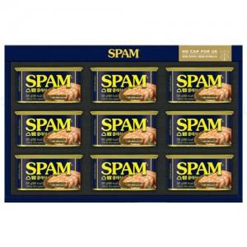

【상세/제작정보】 | 쇼핑백 포함

【인쇄/포장옵션】 | / 포장불가능

【공급단가】 | 수량 | 50~ | 100~ | 500~ | 1,000~ | 2,000~
*VAT별도 | 단가 | 33,240원 | 32,680원 | 31,850원 | 31,300원 | 30,470원

【상품 URL】 | https://dev.easy1.co.kr:443/src/goods_detail.php?gdno=30081

